Sheet1
序号 | 维护部位 | 位置照片 | 类别 | 点检维护动作 | 点检维护判定标准 | 频率
1 | 急停开关 | 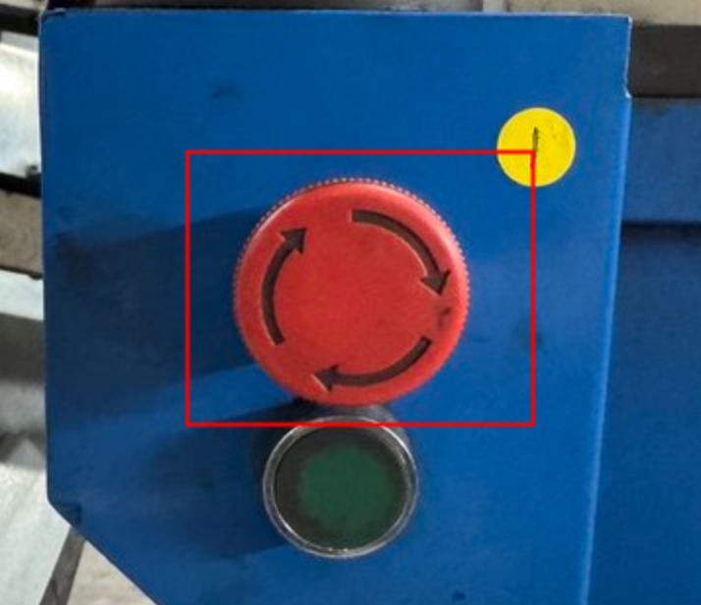 | 点检 | 空载通电状态； 手动按下急停按钮，测试复位功能。 | ✅ 合格 1. 外壳完好无裂纹、破损； 2. 按下急停，设备立即切断动力停止运行； 3. 复位后按钮回弹顺畅，无卡滞、无下陷。 | 每天
 |  |  |  |  | ❌ 异常 按钮卡死、回弹失效、急停无法停机，立即停机报修。
 |  |  | 清洁 | 停机急停后；抹布擦拭按钮及周边机体。 | ✅ 合格 按钮表面、周边机体无灰尘、油污、铁屑堆积。 | 每天
 |  |  |  |  | ❌ 异常 油污铁屑较多，擦拭清理干净。
2 | 显示面板 | 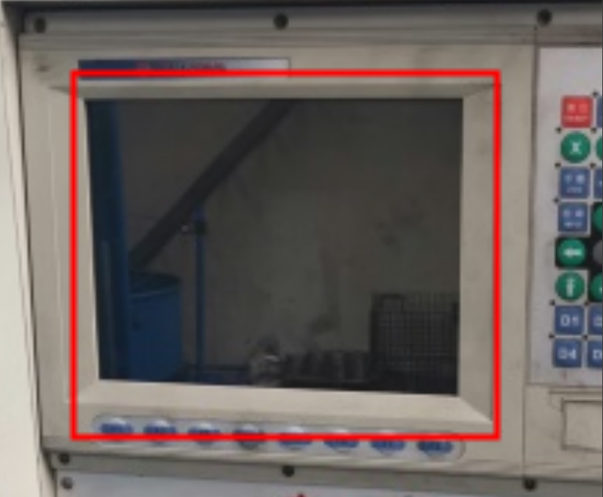 | 点检 | 空载通电开机；目视观察屏幕、指示灯，切换操作页面测试按键 | ✅ 合格 1. 屏幕面板完好，无划痕、碎裂； 2.上电屏幕点亮，文字画面清晰，无花屏、乱码； 3.各指示灯状态与设备实际状态一致，无未消除的故障报警。 | 每天
 |  |  |  |  | ❌ 异常 花屏、持续报警，停机上报，禁止强制复位屏蔽报警。
 |  |  | 清洁 | 停机急停；抹布擦拭显示屏及操作台台面 | ✅ 合格 显示屏、操作台台面无灰尘、油污、铁屑。 | 每天
 |  |  |  |  | ❌ 异常 台面脏污，擦拭清理。
3 | 控制开关 | 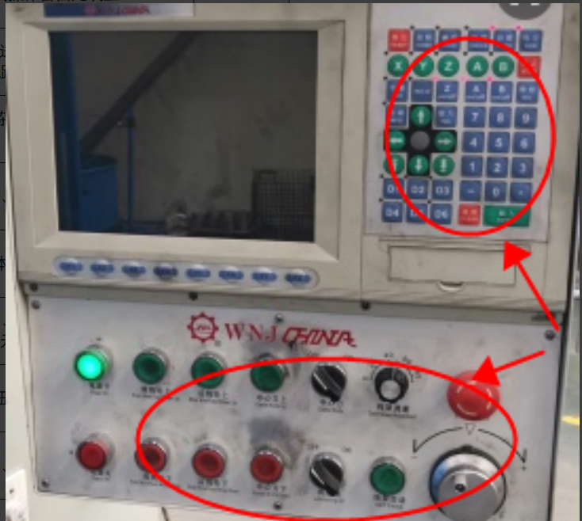 | 点检 | 空载通电；目视检查接线端子，手动拨动手动开关，测试通断 | ✅ 合格 1. 开关外壳完好无损，标识标签清晰无脱落； 2. 接线端子紧固，无松动、发热变色痕迹； 3. 拨动开关档位切换灵活、无卡滞； | 每天
 |  |  |  |  | ❌ 异常 接线松动、开关接触不良，停机通知电工检修
 |  |  | 清洁 | 停机急停；抹布擦拭操作台开关区域 | ✅ 合格 操作台开关表面无油污、铁屑。 | 每天
 |  |  |  |  | ❌ 异常 表面脏污，擦拭清理干净。
4 | 润滑管路 | 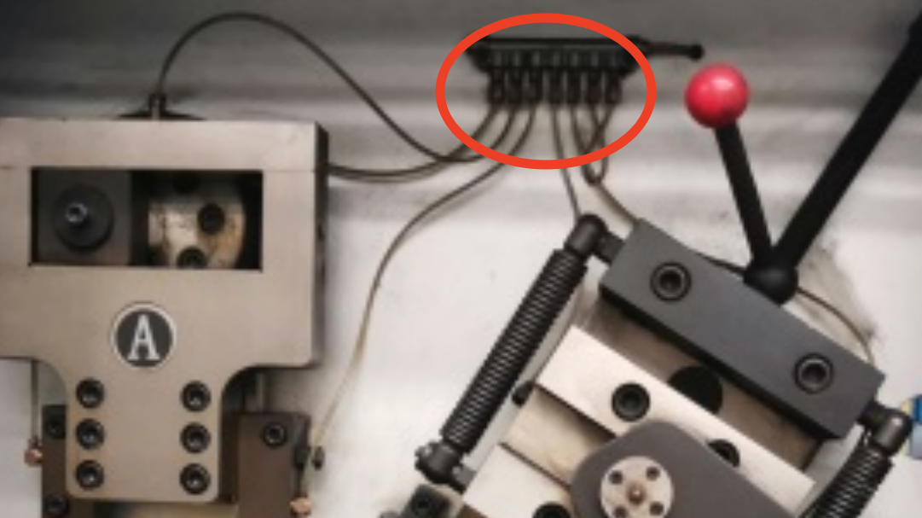 | 点检 | 空载通电；目视巡检整条油管，手轻摸接头位置检查有无油迹 | ✅ 合格 1. 油管无老化发硬、开裂、破损； 2. 所有接头无渗油、滴油； 3. 油路通畅，出油口出油均匀无堵塞。 | 每天
 |  |  |  |  | ❌ 异常 油管渗漏、不出油，停机关闭油泵报修。
 |  |  | 清洁 | 停机急停；抹布擦拭油管外表面 | ✅ 合格 管路外壁无油污、铁屑附着。 | 每天
 |  |  |  |  | ❌ 异常 油垢堆积，擦拭清理。
5 | 变径机构 |  | 点检 | 空载通电点动运行变径；目视成型刀具，检查螺丝松紧，滑动检查机构润滑状态 | ✅ 合格 1. 成型刀具无裂纹、无磨损变形； 2. 机构紧固螺丝无松动； 3. 滑动副润滑到位，变径动作顺滑无卡顿； | 每天
 |  |  |  |  | ❌ 异常 刀具磨损松动、动作卡顿，立即停机检修，防止弹簧尺寸超差报废
 |  |  | 清洁 | 停机急停；毛刷清扫 + 抹布擦拭变径成型区域 | ✅ 合格 变径机构无杂质、油污、弹簧碎屑。 | 每天
 |  |  |  |  | ❌ 异常 碎屑堆积，清扫清理干净
6 | 切刀机构 | 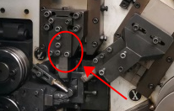 | 点检 | 空载通电点动切刀；目视刀口，手动检查刀座紧固状态 | ✅ 合格 1. 刀口无崩口、裂纹、卷刃； 2. 刀座无变形，所有紧固螺丝锁紧无松动； 3. 切刀架滑动调节顺畅无卡滞。 | 每天
 |  |  |  |  | ❌ 异常 刀口崩损、机构卡滞，停机更换刀具，禁止继续生产。
 |  |  | 清洁 | 停机急停；毛刷清扫 + 抹布擦拭切刀区域 | ✅ 合格 切刀刀口、刀座周边无弹簧碎屑、油污。 | 每天
 |  |  |  |  | ❌ 异常 铁屑堆积，清扫清理干净。
7 | 送线机构 | 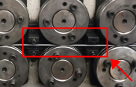 | 点检 | 空载通电试运行送线；目视观察送线轮运转，停机后检查固定螺丝松紧 | ✅ 合格 1. 送线轮沟槽无变形、过度磨损、无铁屑卡堵； 2. 固定螺丝锁紧无松动； 3. 送线运行平稳，无跳动、无周期性异响。 | 每天
 |  |  |  |  | ❌ 异常 沟槽磨损、螺丝松动，停机调整或更换送线轮。
 |  |  | 清洁 | 停机急停；抹布擦拭 + 毛刷清扫送线轮沟槽 | ✅ 合格 送线轮沟槽内无钢丝碎屑、油污。 | 每天
 |  |  |  |  | ❌ 异常 沟槽卡有铁屑，清扫清理干净。
8 | 料架 | 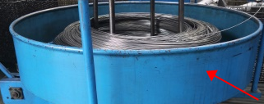 | 点检 | 空载通电试运行送线；目视观察料架运转，轻拉线缆检查线路松紧 | ✅ 合格 1. 料架固定牢固无晃动，送线旋转平稳、无卡顿、无钢丝跑偏； 2. 电机电源线外皮完好，无破皮、挤压损伤； 3. 限位挡块紧固无松动； | 每天
 |  |  |  |  | ❌ 异常 送线卡顿、线缆破皮，停机调整检修
 |  |  | 清洁 | 停机急停；抹布擦拭 + 毛刷清扫料架内部 | ✅ 合格 料架内部无杂质、油污、钢丝碎屑，钢丝原材料无被污染痕迹。 | 每天
 |  |  |  |  | ❌ 异常 送线卡顿、线缆破皮，停机调整检修。
9 | 控制按钮 |  | 点检 | 空载通电；逐个按下按钮，测试设备对应的执行动作 | ✅ 合格 1. 按钮外壳无破损； 2. 按下‑回弹行程顺畅，无卡滞、下陷； 3. 操作后设备响应准确。 | 每天
 |  |  |  |  | ❌ 异常 按钮失灵、无响应，停机报修，禁止敲击按钮强制运行。
 |  |  | 清洁 | 停机急停；抹布擦拭按钮、箱体内部 | ✅ 合格 按钮、箱体内无灰尘油污堆积。 | 每天
 |  |  |  |  | ❌ 异常 油污堆积，擦拭清理。
10 | 润滑机构 |  | 点检 | 空载通电运行油泵；目视查看壳体、压力表，耳听油泵运转声音，手摸泵体振动情况 | ✅ 合格 1. 油泵壳体无裂纹、结合面无渗油； 2. 上电后压力表压力稳定，数值符合设备工艺要求； 3. 油泵运转平稳，无刺耳异响、无异常抖动。 | 每天
 |  |  |  |  | ❌ 异常 油压不稳、异响、漏油，立即停机切断油路报修。
 |  |  | 清洁 | 断电急停；抹布擦拭油泵，毛刷清扫机箱内部 | ✅ 合格 油泵、机箱内部无灰尘、油污、金属碎屑。 | 每天
 |  |  |  |  | ❌ 异常 油泥碎屑堆积，清扫擦拭干净。
11 | 供气机构 |  | 点检 | 空载通气状态；目视读取压力表数值，耳听气管接头有无漏气声响。 | ✅ 合格 1. 气压稳定维持在 0.2‑0.4MPa，无频繁跳变； 2. 气路所有接头、管道无漏气、无破损脱落。 | 每天
 |  |  |  |  | ❌ 异常 气压超范围、听见漏气声，立即切断气源排查。
 |  |  | 清洁 | 停机泄压后；抹布擦拭压力表表盘 | ✅ 合格 表盘干净、刻度标识清晰可见，无油污遮挡。 | 每天
 |  |  |  |  | ❌ 异常 表盘脏污，擦拭清理。
12 | 电控散热 | 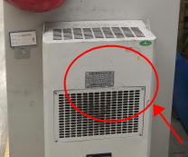 | 点检 | 空载通电；目视检查散热风扇、防尘滤网。 | ✅ 合格 1. 风扇叶片完好无破损； 2. 防尘滤网无大面积堵塞。 | 每天
 |  |  |  |  | ❌ 异常 风扇异响、滤网完全堵塞，断电清理报修。
 |  |  | 清洁 | 完全断电；毛刷清扫 + 压缩空气吹扫散热口防尘网 | ✅ 合格电 控柜散热口、防尘网无积灰、杂物堵塞。 | 每天
 |  |  |  |  | ❌ 异常 积灰厚重，吹扫清理干净；⚠️严禁带电吹扫电控元器件。

